3.5环境卫生设施
环境卫生设施 |  |  |  |  | 环境卫生设施图片示意
备注： 1、设施编号采用“社区编号-3.5-数字”的形式编写，例：120101-A-3.5-1； 2、垃圾分类收集点、生活垃圾收集站含义：垃圾分类收集点指配置分类投放的垃圾箱的地点，生活垃圾收集站是指负责集中暂存、中转生活垃圾的功能性设施，新建居住社区宜建设一个用地面积不小于120平方米的生活垃圾收集站； 3、垃圾分类收集点面积填写为“/”，生活垃圾收集站面积按用地面积计算，公共厕所面积按建筑面积计算 4、经纬度均采用WGS-84坐标系，精确到8位小数； 5、面积保留2位小数 |  |  |  |  | 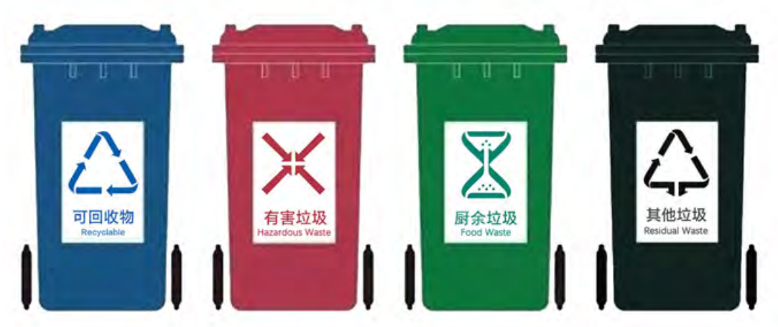 | 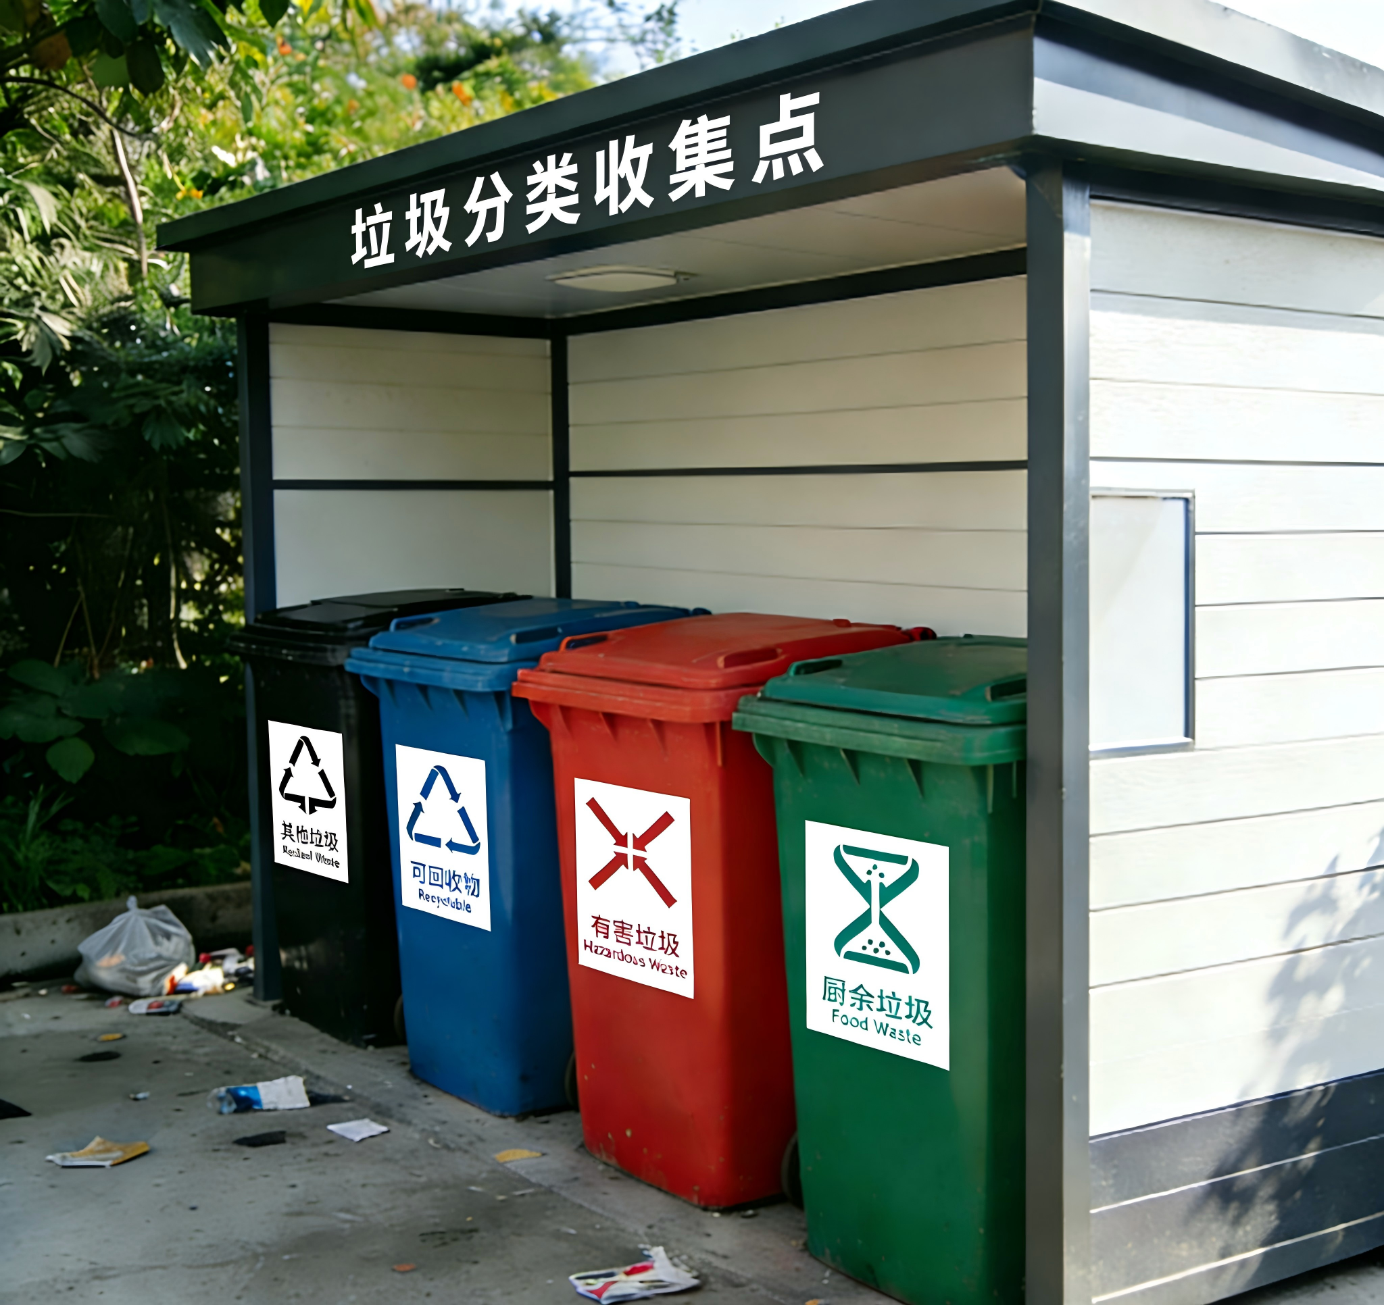 | 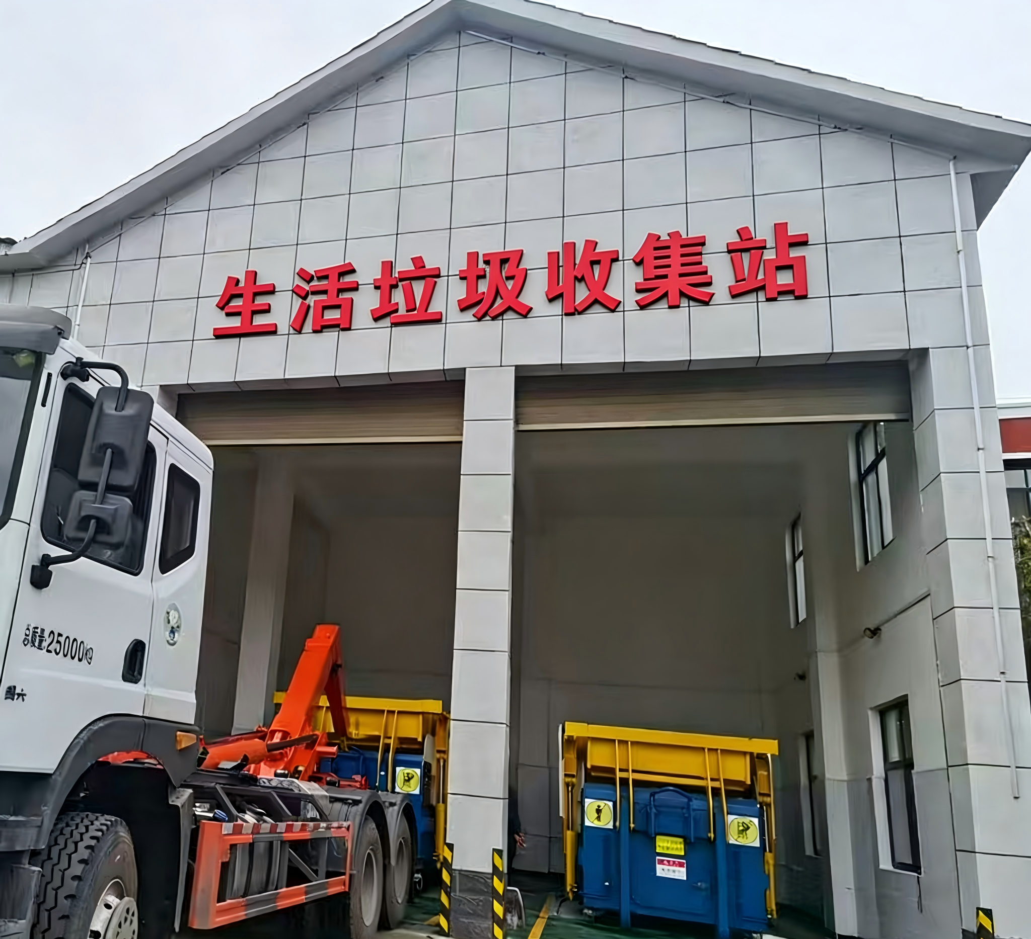
设施编号 | 类型 （请下拉选择，垃圾分类收集点/生活垃圾收集站/公共厕所） | 经度 | 纬度 | 面积（单位：平方米） | 垃圾分类收集点 |  | 生活垃圾收集站

610103-D-3.5-1 | 垃圾分类收集点 | 108.96298610 | 34.23674410 | /
610103-D-3.5-2 | 垃圾分类收集点 | 108.96221510 | 34.23557140 | /
610103-D-3.5-3 | 垃圾分类收集点 | 108.96090300 | 34.23524440 | /
610103-D-3.5-4 | 垃圾分类收集点 | 108.96037990 | 34.23527950 | /
610103-D-3.5-5 | 垃圾分类收集点 | 108.95999160 | 34.23635290 | /
610103-D-3.5-6 | 垃圾分类收集点 | 108.95991200 | 34.23684410 | /
610103-D-3.5-7 | 垃圾分类收集点 | 108.96208460 | 34.23651900 | /
610103-D-3.5-8 | 垃圾分类收集点 | 108.96390570 | 34.23619670 | /
610103-D-3.5-9 | 垃圾分类收集点 | 108.96402810 | 34.23668840 | /
610103-D-3.5-10 | 垃圾分类收集点 | 108.96525580 | 34.23643130 | /
610103-D-3.5-11 | 垃圾分类收集点 | 108.96553070 | 34.23602470 | /
610103-D-3.5-12 | 垃圾分类收集点 | 108.96356170 | 34.23524500 | /
610103-D-3.5-13 | 垃圾分类收集点 | 108.96298110 | 34.23737680 | /
610103-D-3.5-14 | 生活垃圾收集站 | 108.96383480 | 34.23778470 | 200.00
610103-D-3.5-15 | 公共厕所 | 108.96293260 | 34.23584290 | 60.00
610103-D-3.5-16 | 公共厕所 | 108.96259880 | 34.24047550 | 80.00

